상품제안서
브리츠 브로드케스트 블루투스 스피커 | 상품코드: S48236

 |  |  |  |  |  |  | 02-713-8555 | www.synergygift.co.kr
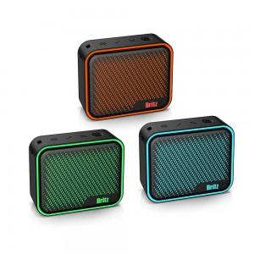

【상세/제작정보】

【인쇄/포장옵션】 | DTF필름전사 / 포장지포장

【공급단가】 | 수량 | 20~ | 100~ | 300~ | 500~ | 1,000~
*VAT별도 | 단가 | 39,560원 | 38,010원 | 36,160원 | 35,230원 | 34,610원

【상품 URL】 | https://www.synergygift.co.kr:443/src/goods_detail.php?gdno=48236

